Sheet1
과목명 | 마이크로프로세서 및 실습
분반 | 2분반
학번 | 2013136091 2013136087 2013136055
이름 | 이영주 이성현 서정현
과제명 | 마이크로프로세서 및 실습
번호 | 부품명 | 단가 | 수량(EA) | 가격 | 링크 | 사진
1 | [EL-MK-2] 멤브레인 키패드 3 X 4 | 3500 | 1 | 3500 | http://www.eleparts.co.kr/EPXCT4XD | 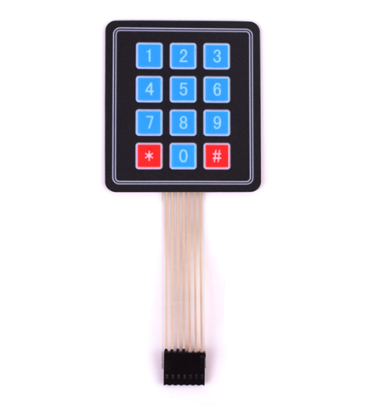
2 | Gravity 4선식 로드셀 무게측정 센서모듈 | 22000 | 1 | 22000 | http://mechasolution.com/shop/goods/goods_view.php?goodsno=1213&category=129017 | 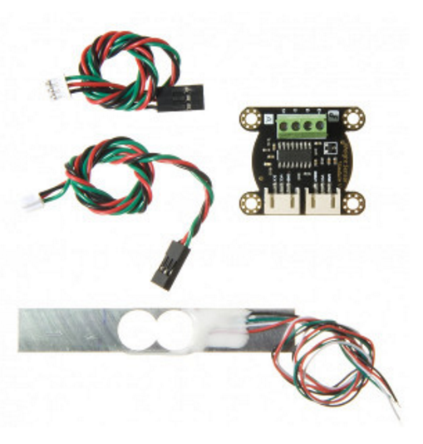
3 | MG-946R 서보모터 | 8900 | 1 | 8900 | http://www.eleparts.co.kr/EPXCDPDL | 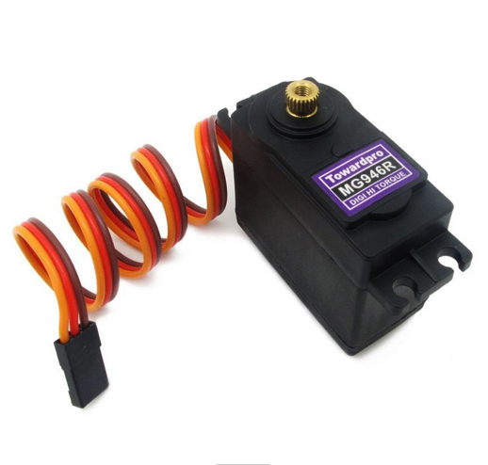
4 | 무게센서(로드셀) | 14880 | 1 | 14880 | http://www.eleparts.co.kr/EPXF7VF3 | 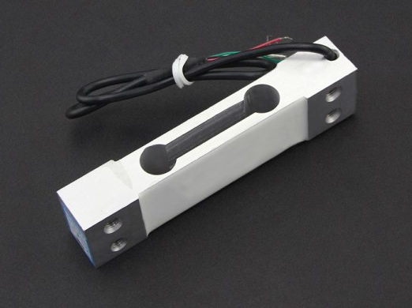
5 | [DFR0287] 아두이노 전용 LCD12864 모듈 | 32900 | 1 | 32900 | https://www.eleparts.co.kr/EPX38H98 | 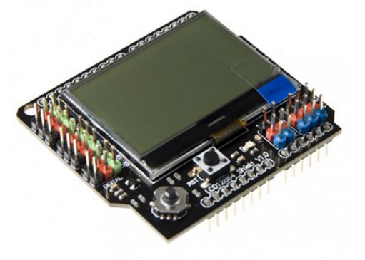
6 | Mini 마그네틱센서 AMS-7B | 5500 | 1 | 5500 | http://www.eleparts.co.kr/EPX33K8R | 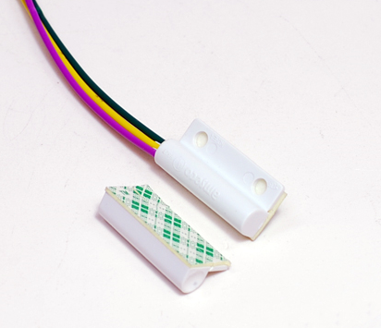
7 | [BE552] Coms 브레드 보드, 미니형 TP-026 | 3578 | 5 | 17890 | http://www.eleparts.co.kr/EPXHHX6P | 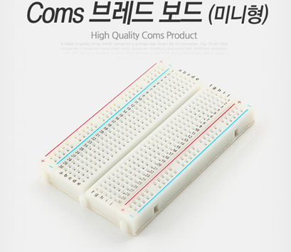
8 | 소켓 점퍼케이블 DC-40P 20CM (F/F) | 3000 | 1 | 3000 | http://www.eleparts.co.kr/EPX34N67 | 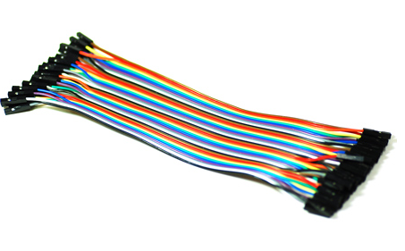
9 | 소켓 점퍼케이블 DC-40P 20CM(M/M) | 3000 | 1 | 3000 | https://www.eleparts.co.kr/EPXCTKH8 | 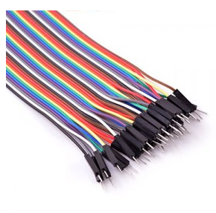
10 | GEC-23C | 935 | 5 | 4675 | https://www.eleparts.co.kr/EPXCAYGJ | 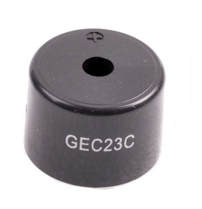
 |  |  | 최종가격 | 116245

